AREAS
FASE | Identificador | Unidade | FASE 1 | FASE 2 | FASE 3 - TORRE 1 | FASE 4 - TORRE 2 | Quantidade
ÁREA DO TERRENO | AT | M2 |  |  |  |  | 9,830.25
ÁREA TOTAL CONSTRUÍDA | AC | M2 | 4,116.32 | 3,791.55 | 38,610.18 | 34,203.99 | 80,722.03
MALL 1 |  | M2 | 4,116.32
MALL 2 |  | M2 |  | 3,791.55
2º SUBSOLO |  | M2 |  |  | 6,194.79
1º SUBSOLO |  | M2 |  |  | 6,239.85
TERREO |  | M2 |  |  | 4,733.59
MEZANINO |  | M2 |  |  | 1,651.80
SOBRELOJA |  | M2 |  |  | 1,966.60 | 1,966.60
LAZER |  | M2 |  |  | 2,015.71 | 2,015.71
TIPO 1/LAZER |  | M2 |  |  | 858.89 | 858.89
TIPO (X22) |  | M2 |  |  | 14,749.96 | 15,598.32
BARRILETE 1 /LAZER SUPERIOR |  | M2 |  |  | 199.00 | 753.61
TIPO 2 (X18) |  | M2 |  |  |  | 12,762.27
BARRILETE 2 |  | M2 |  |  |  | 248.60
UNIDADES RESIDENCIAIS | UR | UN | - | - | 220.00 | 382.00
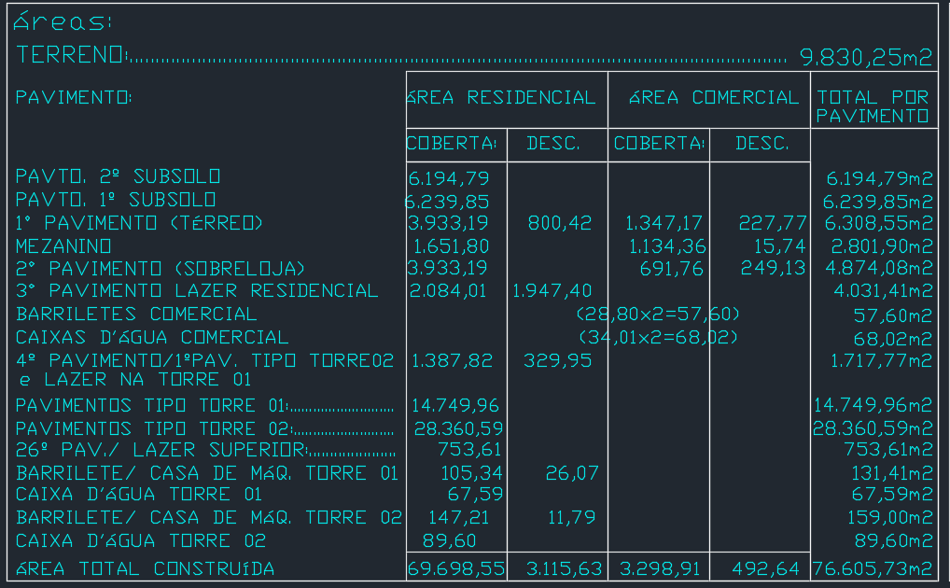
Dormitórios | dorm | UN
Banheiros | ban | UN
UNIDADES COMERCIAIS | UC | UN | 15.00
Churrasqueiras | CHU | UN
NÚMERO TOTAL DE PAVIMENTOS | NP | UN | 3.00 | 3.00 | 29.00 | 43.00
NÚMERO DE PAVIMENTOS TIPO | NPT | UN |  |  | 22.00 | 40.00
NÚMERO DE PAVIMENTOS TIPO DIFERENCIADOS | NPD | UN |  |  | 4.00 | 3.00
NÚMERO DE PAVIMENTOS DUPLEX | ND | UN
ÁREA DE PROJEÇÃO DA TORRE | APT | M2 |  |  | 683.10 | 695.35
PERÍMETRO DE PROJEÇÃO DA TORRE | PPT | M |  |  | 112.63 | 116.82
ÁREA DE LAZER | AL | M2 |  |  | 2,214.71 | 2,769.32
ÁREA DO EMBASAMENTO | AE | M2 | - |  | 10,367.69 | 3,982.30
ÁREA DE SUBSOLOS | S | M2 |  |  | 12,434.64
NÚMERO DE SUBSOLOS | NS | UN |  |  | 2.00
ÁREA DE PROJEÇÃO DO EMBASAMENTO | APE | M2 |  |  | 6,194.79
PERÍMETRO DE PROJEÇÃO DE EMBAMENTO | PE | M |  |  | 349.80
NÚMERO DE PAVIMENTOS DE EMBASAMENTO | NE | UN |  |  | 4.00

SUPRAESTRUTURA
SUPRAESTRUTURA
Data | 2024-06-13
Arquivo base | -
 |  |  |  |  |  |  |  |  |  | LAJE MACIÇA |  | LAJE NERVURADA |  | VARIAÇÃO CUBETA-NERVURA |  | CARTESIAN (MACIÇA) | CLIENTE (MACIÇA) | VARIAÇÃO CUBETA-NERVURA | PROJEÇÃO NERVURADA
SUPRAESTRUTURA - LAJE NERVURADA - FASE 3 |  |  |  |  |  |  |  |  | AREA | 2384.40 |  | 2384.40 |  |  | AREA | 1.00 | 1.00 |  | 1.00
 |  |  |  |  |  |  |  |  | CONCRETO | 333.80 | 0.14 | 240.80 | 0.10 | 0.72 | CONCRETO | 0.22 | 0.36 | 72.14% | 0.26
Descrição | Parâmetro |  | Quantidade |  | Preço unitário | Valor total | Observação |  | AÇO | 29254.00 | 87.64 | 16595.00 | 68.92 | 0.79 | AÇO | 120.00 | 115.00 | 78.64% | 90.43
Fabricação forma | 3.00 | Jogos | 8,585.79 | m² | R$ 110.00 | R$ 944,437.01 |  |  | FORMA | 2414.20 | 1.01 | 55.32 | 0.02 | 0.02 | FORMA | 2.50 | 2.20 | 2.29% | 2.15
Montagem de forma | 2.15 | m² / AC | 82,995.98 | m² | R$ 2.50 | R$ 207,489.95

Escoramento | 4.00 | un / AE | 32,415.39 | m² | R$ 25.00 | R$ 891,423.09
Concreto | 0.26 | m³ / AC | 10,027.08 | m³ | R$ 558.00 | R$ 5,874,865.38
Armadura Convencional para Estrutura | 90.43 | kg / m³ | 906,763.67 | kg | R$ 7.62 | R$ 6,909,539.15
Locação de cubetas |  |  | 32,415.39 | M2 | R$ 35.90 | R$ 1,163,712.32
Mão de obra - estrutura em concreto armado | 210.00 | R$ / AC | 38,610.18 | m² | R$ 210.00 | R$ 8,918,950.43
Perfuração de vigas | 1,500.00 | R$ / NP | 1.00 | vb | R$ 1,024,650.00 | R$ 1,127,115.00 | Coeficiente originário do Gran Torino (R$ 160,00/un) | Nova utiliza a verba de 1.500,00 por pav
TOTAL |  |  |  |  |  | R$ 26,037,532.32 |  |  |  | 110080 |  | 5241.9047619
SUPRAESTRUTURA - LAJE NERVURADA - FASE 4

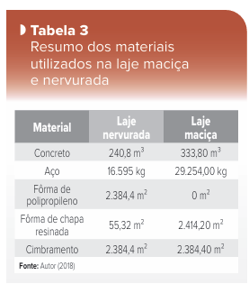
Descrição | Parâmetro |  | Quantidade |  | Preço unitário | Valor total | Observação
Fabricação forma | 3.00 | Jogos | 5,129.62 | m² | R$ 110.00 | R$ 564,257.67
Montagem de forma | 2.15 | m² / AC | 73,524.48 | m² | R$ 2.50 | R$ 183,811.21
Escoramento | 4.00 | un / AE | 34,203.99 | m² | R$ 25.00 | R$ 940,609.59
Concreto | 0.26 | m³ / AC | 8,882.79 | m³ | R$ 558.00 | R$ 5,204,426.22
Armadura Convencional para Estrutura | 90.43 | kg / m³ | 803,283.87 | kg | R$ 7.62 | R$ 6,121,023.11
Locação de cubetas |  |  | 34,203.99 | m² | R$ 35.90 | R$ 1,350,715.37
Mão de obra - estrutura em concreto armado | 210.00 | R$ / AC | 34,203.99 | m² | R$ 210.00 | R$ 7,901,120.54
Perfuração de vigas | 1,500.00 | R$ / NP | 1.00 | vb | R$ 1,043,025.00 | R$ 1,147,327.50 | Coeficiente originário do Gran Torino (R$ 160,00/un)
TOTAL |  |  |  |  |  | R$ 23,413,291.21

TOTAL SUPRAESTRUTURA |  |  |  |  |  | R$ 49,450,823.53 | R$ 679.14

